TDSheet
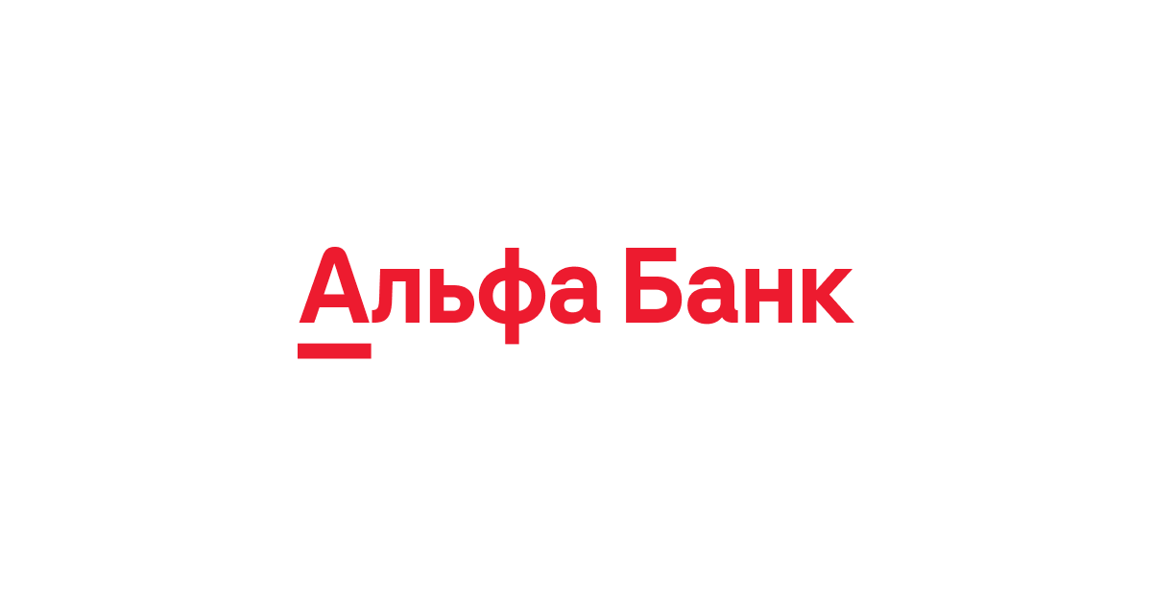
 |  |  |  |  | ВАШЕ ИП

 |  |  |  |  | КОНТАКТНАЯ ИНФОРМАЦИЯ

TEST_MYBANK |  |  |  |  |  | БИК |  | TEST_MYBIK
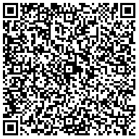
 |  |  |  |  |  | Сч. № |  | TEST_MYKS
Банк получателя
ИНН | TEST_MYINN |  |  | КПП |  | Сч. № |  | TEST_MYACCOUNT
TEST_MYCOMPANY

Получатель

Счет на оплату № TEST_NUMBER от TEST_DATE

Поставщик: |  | ИНН TEST_MYINN, TEST_MYCOMPANY, TEST_MYADDRESS

Покупатель: |  | TEST_PARTNER

Основание: |  | TEST_BYCONTRACT

№ | Товары (работы, услуги) |  |  |  |  |  |  |  | Количество |  | Цена, рублей |  | Сумма, рублей

TEST_N1 | TEST_CODE_AND_NAME1 |  |  |  |  |  |  |  | TEST_CNT1 | услуга | TEST_PRICE1 |  | TEST_SUM1
TEST_N2 | TEST_CODE_AND_NAME2 |  |  |  |  |  |  |  | TEST_CNT2 | услуга | TEST_PRICE2 |  | TEST_SUM2

 |  |  |  |  |  |  |  |  |  |  | Итого: |  | 12 345,67
 |  |  |  |  |  |  |  |  |  |  |  | Без налога (НДС) | -
Всего наименований TEST_NN на сумму 12 345,67 TEST_CURR
TEST_RESULT_DESC

Индивидуальный предприниматель |  |  |  |  |  |  | TEST_MYSHORTNAME
 |  |  | подпись |  |  |  | расшифровка подписи

